celkové pořadí
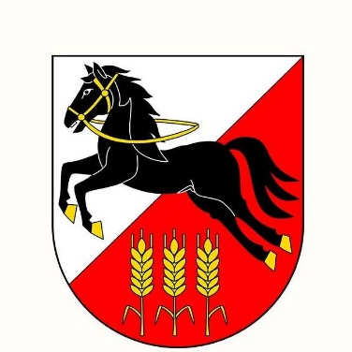
Výsledky 23. ročníku Běhu okolo Europlantu

Trať: |  | 7500 m
Povrch |  | Asfalt, částečně pěšiny
Datum: |  | 2023-10-03
Teplota: |  | 26° C

Traťové rekordy:
M | Radek Groh | 23:50:00 | 2010
Ž | Kamila Gregorová | 27:03 | 2013

Pořadí | Startovní číslo | Příjmení | Jméno | Rok narození | Oddíl/město | min | sec
1. | 13 | Gdula | Lukáš | 1991 | Hvězda Pardubice | 24 | 32
2. | 23 | Beránek | Šimon | 1994 | Kerteam | 25 | 41
3. | 164 | Procházka | Michal | 1982 | SABZO | 26 | 49
4. | 166 | Bradáč | Jiří | 1982 | SABZO | 28 | 49
5. | 24 | Křemen | Jakub | 2009 | Křemílci | 30 | 16
6. | 19 | Satková | Martina | 1998 | Dukla | 30 | 17
7. | 37 | Brada | Ondřej | 1973 | HO Lysá | 30 | 28
8. | 33 | Hromádka | Ondřej | 1980 | D5 | 30 | 34
9. | 8 | Vacarda | Vladimír | 1959 | AC Slovan Liberec | 31 | 6
10. | 173 | Čermák | Lukáš | 1993 | SABZO | 32 | 18
11. | 178 | Teplý | Ondřej | 1978 | SABZO | 32 | 33
12. | 142 | Procházka | Tomáš | 1979 | SABZO | 32 | 36
13. | 36 | Zámostný | Pavel | 1970 | iThinkBeer | 33 | 11
14. | 17 | Vrabec | Jiří | 1961 | Fírové Plzeň | 33 | 27
15. | 179 | Šiman | Eduard | 1965 | SABZO | 34 | 4
16. | 124 | Jindra | David | 1960 | SABZO | 34 | 38
17. | 28 | Matoušková | Michaela | 1997 | Eurobike | 35 | 21
18. | 126 | Ledvinka | Josef | 1972 | SABZO | 35 | 47
19. | 16 | Holub | Pavel | 1964 | Bering Praha | 36 | 34
20. | 1 | Charvát | Karel | 1980 | Praha 20 | 36 | 44
21. | 25 | Sommer | Zbyněk | 1963 | Sokol Horní Počernice | 36 | 53
22. | 174 | Havelka | Milan | 1968 | SABZO | 37 | 5
23. | 35 | Novotná | Andrea | 1978 | Lékárna Horní Počernice | 37 | 16
24. | 21 | Král | Libor | 1968 | AZ EKOTHERM | 37 | 24
25. | 9 | Holub | Jaroslav | 1962 | Liga 100 Praha | 37 | 39
26. | 27 | Matoušek | Michal | 1962 | Eurobike | 37 | 44
27. | 11 | Gdula | Petr | 1961 | Hvězda Pardubice | 38 | 8
28. | 26 | Němec | Jiří | 1948 | Atletika Vlašim | 38 | 28
29. | 5 | Slamiak | Stanislav | 1962 | SABZO | 38 | 46
30. | 14 | Vavrušová | Helena | 1961 | Liga 100 Praha | 38 | 52
31. | 172 | Fojtík | Zbyněk | 1959 | SABZO | 39 | 14
32. | 20 | Petruš | Michaela | 1990 | AZ EKOTHERM | 39 | 32
33. | 131 | Novák | Pavel | 1953 | SABZO | 39 | 39
34. | 115 | Doležal | Jaromír | 1957 | SABZO Praha | 39 | 41
35. | 150 | Urban | Josef | 1956 | SABZO Praha | 39 | 59
36. | 221 | Mališová | Karla | 1960 | SABZO | 40 | 14
37. | 38 | Kutiš | Jiří | 1950 | Kladno | 40 | 44
38. | 213 | Flieglová | Alena | 1962 | SABZO | 40 | 54
39. | 29 | Matoušková | Markéta | 1996 | BTK EUROBIKE Praha | 41 | 15
40. | 51 | Borovičková | Lenka | 1973 | SABZO | 41 | 27
41. | 132 | Nový | Břetislav | 1947 | SABZO | 42 | 50
42. | 149 | Šnajberk | Jiří | 1957 | SABZO | 43 | 32
43. | 30 | Werner | Petr | 1951 | Liga 100 Praha | 43 | 57
44. | 229 | Setínková | Zuzana | 1957 | SABZO | 44 | 10
45. | 167 | Šebesta | Michal | 1983 | SABZO | 44 | 18
46. | 60 | Otec Hanzlovská | Petra | 1978 |  | 45 | 52
47. | 225 | Šebestová | Jana | 1985 | SABZO | 47 | 45
48. | 141 | Procházka | Jiří | 1988 | SABZO Praha | 50 | 27
49. | 203 | Chlupatá | Jana | 1950 | SABZO | 50 | 48
50. | 136 | Paukert | Milan | 1950 | SABZO | 50 | 59
51. | 205 | Norková | Zdenka | 1952 | SABZO | 51 | 3
52. | 147 | Rožánek | Vladimír | 1958 | SABZO Praha | 51 | 31
53. | 222 | Ročňáková | Miloslava | 1945 | SABZO | 53 | 8
54. | 155 | Rock | Jan | 1954 | Sabzo | 53 | 16
55. | 158 | Březina | Tomáš | 1970 | SABZO Praha | 55 | 31
56. | 120 | Hampl | Stanislav | 1956 | SABZO | 56 | 17
57. | 106 | Březina | Petr | 1946 | SABZO Praha | 59 | 18
58. | 114 | Dolejš | Radomír | 1958 | SABZO | 60 | 19
59. | 31 | Ulbrich | Josef | 1937 | Liga 100 Praha | 64 | 2
60. | 214 | Požgayová | Jana | 1955 | SABZO | 82 | 17
61. | 169 | Moch | Ivan | 1951 | SABZO | 96 | 44
MS 1.* | 34 | Šebesta | Rosťa | 2012 | Sabzo | 13 | 38
MS 2.* | 32 | Šebesta | Radim | 2015 | Sabzo | 18 | 24
 | * jedno kolo

V letošním ročníku nepadly traťové rekordy.
Čas absolutního vítěze pouhých 42 s za traťovým rekordem je celkově 9. nejlepším časem v celé historii běhu a nejlepší od roku 2012.

Letošnímu ročníku přihlíželi radní MČ Praha 20 (Horní Počernice) J. Kočí a J. Jukl

Za pomoc při organizaci děkujeme rozhodčím Z. Simonovi, M. Flieglovi, členům SABZO,
zaměstancům Europlantu a dalším pomocníkům.
Za pomoc a zajištění bezpečnosti v průběhu závodu děkujeme též Městské policii Praha
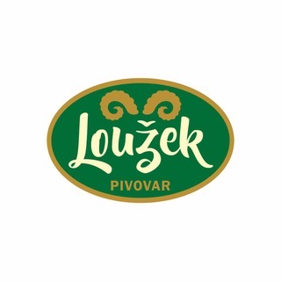
a Městské části Praha 20 - Horní Počernice.

Brambory odrůdy Europlantu Julinka pro účastníky zabalila společnost Gira Fruit, s.r.o.

Pivo pro účastníky běhu poskytl pivovar Loužek.

Hlavní rozhodčí: Z. Simon

Ředitel závodu: J. Procházka
 |  |  |  | za organizátora: |  | Tomáš Procházka

